상품제안서
머레이 C-TYPE 멀티허브 젠더 LAN USB HDMI C-MULTI | 상품코드: F20368

 |  |  |  |  |  |  | 02-412-0044 | www.easy1.co.kr
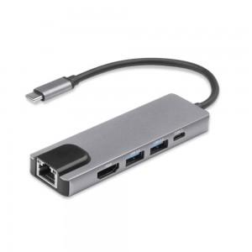

【상세/제작정보】

【인쇄/포장옵션】 | 실크 / 포장지포장

【공급단가】 | 수량 | 100~ | 300~ | 500~ | 1,000~ | 3,000~
*VAT별도 | 단가 | 31,860원 | 30,680원 | 29,500원 | 28,320원 | 27,610원

【상품 URL】 | https://dev.easy1.co.kr:443/src/goods_detail.php?gdno=20368

